01 www.vattenfall.nlamsterd
Claims for URL | https://www.vattenfall.nl//stadsverwarming/warmtenetten-en-warmtebronnen/amsterdam/

Url | ClaimId | ClaimText | RelatedText | ClaimReason | TranslatedClaim | ClaimType | IsCompliant | NumViolations | ViolationCodes | Warnings | SuggestedAlternative | RelatedUrls | RunTimestamp
https://www.vattenfall.nl//stadsverwarming/warmtenetten-en-warmtebronnen/amsterdam/ | 4FB191699C0F602C | De koudenetten van Amsterdam haalden in 2024 85% van hun koude uit oppervlaktewater. Dat is een hernieuwbare bron. Meer informatie over de herkomst van de koude is te vinden op het warmte-etiket. Bekijk het warmte-etiket (https://www.vattenfall.nl/stadsverwarming/warmte-etiket/) | De koudenetten van Amsterdam haalden in 2024 85% van hun koude uit oppervlaktewater. Dat is een hernieuwbare bron. Meer informatie over de herkomst van de koude is te vinden op het warmte-etiket. Bekijk het warmte-etiket (https://www.vattenfall.nl/stadsverwarming/warmte-etiket/) | The statement describes the renewable sourcing of cooling for Vattenfall's Amsterdam cold networks, directly linking a Vattenfall service to a positive environmental impact, which meets the definition of a Vattenfall sustainability claim. | In 2024, Amsterdam's cooling networks obtained 85% of their cooling from surface water. This is a renewable source. More information about the origin of the cooling can be found on the heat label. View the heat label (https://www.vattenfall.nl/stadsverwarming/warmte-etiket/) | Regular | TRUE | 0 |  | Topic Renewable Energy is satisfied.|[EnergyLabelYearExplanationClaim] Year and/or explanation missing in claim snippet but clearly present elsewhere on the page/context. |  | https://www.vattenfall.nl/stadsverwarming/warmte-etiket/ | 2026-03-02T13:27:20.4192648Z

Claims stats
Total claims | 1
Non-compliant claims | 0
Compliance rate | 1
Avg. violations per claim | 0

Expected results (fill manually)
Expected total claims | 0
Expected non-compliant claims | 0
Notes

Violations for URL
Url | ClaimId | ViolationCode | ViolationMessage

Violations stats
Total violations | 0
Violations per claim | 0

Ground truth results
https://www.vattenfall.nl/stadsverwarming/warmtenetten-en-warmtebronnen/amsterdam/
Claims | Type | Compliant | If no, why
 | General, Comparison, Ambition | yes or no
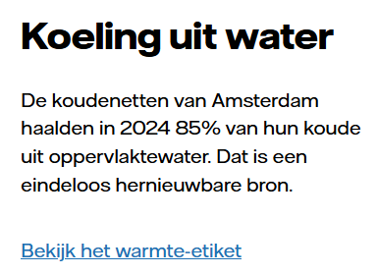 | General | Yes

04 www.vattenfall.nlstroome
Claims for URL | https://www.vattenfall.nl//stroom/stroometiket/

Url | ClaimId | ClaimText | RelatedText | ClaimReason | TranslatedClaim | ClaimType | IsCompliant | NumViolations | ViolationCodes | Warnings | SuggestedAlternative | RelatedUrls | RunTimestamp
https://www.vattenfall.nl//stroom/stroometiket/ | 107A98A674263A20 | Bij Vattenfall Groep Nederland wordt een steeds groter deel van de stroom opgewekt met hernieuwbare bronnen. | Bij Vattenfall Groep Nederland wordt een steeds groter deel van de stroom opgewekt met hernieuwbare bronnen. | The statement describes a Vattenfall activity (electricity generation) and asserts increased use of renewables, which is a direct sustainability claim about Vattenfall's electricity product. | At Vattenfall Group Netherlands, an increasingly larger portion of the electricity is generated using renewable sources. | Ambition | FALSE | 3 | Ambition_PlansAndMeasuresPresent|GreenElectricity|EnergyLabel | [GroenUitNlProduct] |Claim is non-compliant: it does not clarify the coexistence of green and grey electricity in the mix. | Vattenfall Groep Nederland streeft ernaar om het aandeel hernieuwbare bronnen in de stroomopwekking de komende jaren verder te vergroten. Op dit moment levert Vattenfall een mix van groene (hernieuwbare) en grijze (fossiele) stroom; in 2024 bestaat deze mix uit 76,5% hernieuwbare bronnen en 23,5% aardgas. Zie het stroometiket elektriciteit (https://www.vattenfall.nl/media/_0sitewide-blokken/duurzaamheid--cf-fb-ptm/stroometiket-vattenfall-2024.jpg) voor de actuele verdeling en onze plannen voor verdere verduurzaming. | https://www.vattenfall.nl/media/_0sitewide-blokken/duurzaamheid--cf-fb-ptm/stroometiket-vattenfall-2024.jpg | 2026-03-02T13:33:12.3028888Z
https://www.vattenfall.nl//stroom/stroometiket/ | 158E0E56FE470590 | De producten Groen uit Nederland, Stroom van Hollandse Kust, Stroom en Zakelijk Stroom, VasteprijsStroom en Zakelijk VastePrijsStroom zijn 100% opgewekt met hernieuwbare bronnen. Daarom hebben ze geen CO2-uitstoot en geen radioactief afval. | De producten Groen uit Nederland, Stroom van Hollandse Kust, Stroom en Zakelijk Stroom, VasteprijsStroom en Zakelijk VastePrijsStroom zijn 100% opgewekt met hernieuwbare bronnen. Daarom hebben ze geen CO2-uitstoot en geen radioactief afval. | The statement describes the environmental benefits (100% renewable, no CO2, no radioactive waste) of named Vattenfall electricity products, meeting the definition of a Vattenfall sustainability claim. | The products Green from the Netherlands, Power from Hollandse Kust, Power and Business Power, Fixed Price Power and Business Fixed Price Power are 100% generated from renewable sources. Therefore, they have no CO2 emissions and no radioactive waste. | Regular | FALSE | 1 | GreenElectricity | Topic Renewable Energy is satisfied.|[GroenUitNlProduct] Let op: Claims over CO2-uitstoot en radioactief afval moeten altijd feitelijk worden onderbouwd en voorzien zijn van een stroometiket-link als het om leveringsproducten gaat. | De producten Groen uit Nederland, Stroom van Hollandse Kust, Stroom, Zakelijk Stroom, VasteprijsStroom en Zakelijk VastePrijsStroom zijn 100% opgewekt uit hernieuwbare bronnen, zoals wind- en zonne-energie. Hierdoor is er bij de opwekking geen directe CO2-uitstoot en geen radioactief afval. Bekijk het stroometiket voor meer informatie over de samenstelling en herkomst van deze producten: https://www.vattenfall.nl/stroom/stroometiket/#onderdelen. | https://www.vattenfall.nl/stroom/stroometiket/#onderdelen | 2026-03-02T13:33:15.1149952Z
https://www.vattenfall.nl//stroom/stroometiket/ | 7CF527C286DE3BD2 | De stroom van deze producten is 100% opgewekt met wind, zon en water: 32,1% wind uit Nederland 64,0% zon uit Nederland 3,9% waterkracht uit Nederland | De stroom van deze producten is 100% opgewekt met wind, zon en water: 32,1% wind uit Nederland 64,0% zon uit Nederland 3,9% waterkracht uit Nederland | The statement describes the renewable origin of electricity for specific Vattenfall products, which is a direct sustainability claim per the definition. | The electricity for these products is generated 100% from wind, sun, and water: 32.1% wind from the Netherlands, 64.0% sun from the Netherlands, 3.9% hydropower from the Netherlands. | Regular | FALSE | 3 | GreenElectricity|GreenElectricity|EnergyLabel | [GroenUitNlProduct] Zorg ervoor dat altijd duidelijk is dat het om een product gaat wanneer u over 'Groen uit Nederland' of vergelijkbare producten communiceert.|Let op: de claim moet altijd duidelijk maken voor welk(e) product(en) de genoemde percentages gelden om verwarring over de scope te voorkomen.|[EnergyLabelYearExplanationClaim] Year and/or explanation missing in claim snippet but clearly present elsewhere on the page/context. | De stroom van het energieproduct VastePrijsStroom en Zakelijk VastePrijsStroom is 100% opgewekt met wind, zon en water uit Nederland: 32,1% wind uit Nederland, 64,0% zon uit Nederland en 3,9% waterkracht uit Nederland. Dit betreft elektriciteit. Er is geen officieel erkend energielabel aan dit product toegekend. | https://www.vattenfall.nl/stroom/stroometiket/#onderdelen | 2026-03-02T13:33:21.6472903Z
https://www.vattenfall.nl//stroom/stroometiket/ | CCA5E03BFEC8A13E | De stroom van deze producten is 100% opgewekt met wind, zon en water: 64,1% wind uit Nederland 34,7% zon uit Nederland 1,2% waterkracht uit Nederland | De stroom van deze producten is 100% opgewekt met wind, zon en water: 64,1% wind uit Nederland 34,7% zon uit Nederland 1,2% waterkracht uit Nederland | The statement asserts that certain Vattenfall electricity products are 100% generated from renewable sources (wind, solar, hydro), which is a direct sustainability claim about those products. | The electricity for these products is generated 100% from wind, sun, and water: 64.1% wind from the Netherlands, 34.7% sun from the Netherlands, 1.2% hydropower from the Netherlands. | Regular | FALSE | 3 | GreenElectricity|GreenElectricity|EnergyLabel | Topic Renewable Energy is satisfied.|[GroenUitNlProduct] Zorg ervoor dat bij het benoemen van de herkomst van groene stroom altijd duidelijk is dat het om een specifiek product gaat, zoals GroenUitNL.|[EnergyLabelYearExplanationClaim] Year and/or explanation missing in claim snippet but clearly present elsewhere on the page/context. | De stroom van de producten 'Stroom' en 'Zakelijk Stroom' is 100% opgewekt met wind, zon en water uit Nederland: 64,1% wind, 34,7% zon en 12% waterkracht. Zie https://www.vattenfall.nl/stroom/stroometiket/#onderdelen voor onderbouwing. | https://www.vattenfall.nl/stroom/stroometiket/#onderdelen | 2026-03-02T13:33:19.0007365Z
https://www.vattenfall.nl//stroom/stroometiket/ | 24E55D584812BB3C | De stroom van dit organisatieonderdeel is 100% opgewekt met wind, zon en water: 77,6% wind uit Nederland 21,7% zon uit Nederland 0,7% waterkracht uit Nederland | De stroom van dit organisatieonderdeel is 100% opgewekt met wind, zon en water: 77,6% wind uit Nederland 21,7% zon uit Nederland 0,7% waterkracht uit Nederland | The statement describes the renewable origin of electricity supplied by a Vattenfall organizational unit, which is a Vattenfall sustainability claim per the definition. | The electricity for this organizational unit is generated 100% from wind, sun, and water: 77.6% wind from the Netherlands, 21.7% sun from the Netherlands, 0.7% hydropower from the Netherlands. | Regular | FALSE | 2 | GreenElectricity|EnergyLabel | [GroenUitNlProduct] |[EnergyLabelYearExplanationClaim] Year and/or explanation missing in claim snippet but clearly present elsewhere on the page/context. | De stroom die dit organisatieonderdeel afneemt is het product Groen uit Nederland (elektriciteit): 100% opgewekt met wind, zon en waterkracht uit Nederland (77,6% wind, 21,7% zon, 0,7% waterkracht). | https://www.vattenfall.nl/stroom/stroometiket/#onderdelen | 2026-03-02T13:33:18.4825740Z
https://www.vattenfall.nl//stroom/stroometiket/ | 3551BD4D2348DAF5 | De stroom van dit organisatieonderdeel is voor 76,5% opgewekt met hernieuwbare bronnen: 40,0% wind uit Nederland 26,9% wind uit Europa 5,4% zon uit Nederland 0,1% zon uit Europa 0,2% waterkracht uit Nederland 0,1% waterkracht uit Europa 3,8% biomassa uit Nederland 23,5% aardgas | De stroom van dit organisatieonderdeel is voor 76,5% opgewekt met hernieuwbare bronnen: 40,0% wind uit Nederland 26,9% wind uit Europa 5,4% zon uit Nederland 0,1% zon uit Europa 0,2% waterkracht uit Nederland 0,1% waterkracht uit Europa 3,8% biomassa uit Nederland 23,5% aardgas | It asserts the renewable content of electricity supplied by a Vattenfall organization unit, describing the environmental characteristics of a Vattenfall product, which qualifies as a sustainability claim. | The electricity for this organizational unit is generated 76.5% from renewable sources: 40.0% wind from the Netherlands, 26.9% wind from Europe, 5.4% solar from the Netherlands, 0.1% solar from Europe, 0.2% hydropower from the Netherlands, 0.1% hydropower from Europe, 3.8% biomass from the Netherlands, 23.5% natural gas. | Regular | FALSE | 1 | EnergyLabel | Topic Renewable Energy is satisfied.|[GroenUitNlProduct] |[EnergyLabelYearExplanationClaim] Year and/or explanation missing in claim snippet but clearly present elsewhere on the page/context. | De stroom van dit organisatieonderdeel is voor 76,5% opgewekt met hernieuwbare bronnen: 40,0% wind uit Nederland, 26,8% wind uit Europa, 5,4% zon uit Nederland, 0,2% waterkracht uit Nederland, 3,8% biomassa uit Nederland en 23,5% aardgas. Voor meer informatie en onderbouwing, zie het officiële stroometiket: https://www.vattenfall.nl/stroom/stroometiket/#onderdelen. | https://www.vattenfall.nl/stroom/stroometiket/#onderdelen | 2026-03-02T13:33:17.1703209Z
https://www.vattenfall.nl//stroom/stroometiket/ | 8F1978DA8C2A219B | De stroom van dit product is 100% duurzaam opgewekt door wind uit Nederland. | De stroom van dit product is 100% duurzaam opgewekt door wind uit Nederland. | The statement describes a Vattenfall electricity product as 100% sustainably generated by Dutch wind, directly asserting an environmental benefit and referencing a Vattenfall offering. | The electricity for this product is generated 100% sustainably by wind power from the Netherlands. | Regular | FALSE | 4 | GreenElectricity|GreenElectricity|GreenElectricity|EnergyLabel | Topic Renewable Energy is satisfied.|[GroenUitNlProduct] |Let op: De claim moet verduidelijken dat de stroom uit het net een mix is, tenzij er een stroometiket-link wordt toegevoegd die de exclusiviteit van groene stroom onderbouwt.|[EnergyLabelYearExplanationClaim] Year and/or explanation missing in claim snippet but clearly present elsewhere on the page/context. | De stroom van het product 'Stroom van Hollandse Kust' wordt administratief gegarandeerd als 100% opgewekt door wind uit Nederland, doordat voor dit product uitsluitend Garanties van Oorsprong van Nederlandse windenergie worden gebruikt. Dit betekent dat er bij de productie geen directe CO2-uitstoot vrijkomt. De stroom die u uit het stopcontact ontvangt, is echter altijd een mix van groene en grijze stroom. Zie het stroometiket op https://www.vattenfall.nl/stroom/stroometiket/#onderdelen voor meer informatie en onderbouwing. Er wordt geen specifiek erkend energielabeltype genoemd; indien van toepassing, specificeer een erkend labeltype (elektriciteit of warmte). | https://www.vattenfall.nl/stroom/stroometiket/#onderdelen | 2026-03-02T13:33:17.7228864Z
https://www.vattenfall.nl//stroom/stroometiket/ | B6A4A3DB55E375D0 | De stroom van dit product is 100% opgewekt met wind en zon: 94,1% wind uit Nederland 5,9% zon uit Nederland | De stroom van dit product is 100% opgewekt met wind en zon: 94,1% wind uit Nederland 5,9% zon uit Nederland De stroometiketten van het Modelcontract, TijdPrijs en FlexPrijs zijn gelijk aan het etiket van Groen uit Nederland. | The statement asserts that specific Vattenfall electricity products (Modelcontract, TijdPrijs, FlexPrijs) are 100% generated from Dutch wind and solar, and links them to 'Groen uit Nederland', a green electricity product. This directly implies a positive environmental impact and meets the definition of a Vattenfall sustainability claim. | The electricity for this product is generated 100% with wind and sun: 94.1% wind from the Netherlands, 5.9% sun from the Netherlands | Regular | FALSE | 2 | GreenElectricity|EnergyLabel | [GroenUitNlProduct] |[EnergyLabelYearExplanationClaim] Year and/or explanation missing in claim snippet but clearly present elsewhere on the page/context. | De stroom van het product Groen uit Nederland is 100% opgewekt met wind en zon: 94,1% wind uit Nederland en 5,9% zon uit Nederland. Bekijk het stroometiket van het Modelcontract, TijdPrijs en FlexPrijs voor meer informatie. [Link naar stroometiket] | https://www.vattenfall.nl/stroom/stroometiket/#onderdelen | 2026-03-02T13:33:22.1452539Z
https://www.vattenfall.nl//stroom/stroometiket/ | CD741BE588B5148E | De stroom van organisatieonderdeel Vattenfall NL consumenten en mkb is 100% opgewekt met hernieuwbare bronnen. Daarom heeft dit geen CO2-uitstoot en geen radioactief afval. | De stroom van organisatieonderdeel Vattenfall NL consumenten en mkb is 100% opgewekt met hernieuwbare bronnen. Daarom heeft dit geen CO2-uitstoot en geen radioactief afval. | The statement describes the environmental benefits (renewable origin, no CO2, no radioactive waste) of Vattenfall's electricity product for consumers and SMEs, directly meeting the criteria for a Vattenfall sustainability claim. | The electricity from the Vattenfall NL consumer and SME division is generated 100% from renewable sources. Therefore, it has no CO2 emissions and no radioactive waste. | Regular | FALSE | 2 | GreenElectricity|EnergyLabel | Topic Renewable Energy is satisfied.|[GroenUitNlProduct] |[EnergyLabelYearExplanationClaim] Year and/or explanation missing in claim snippet but clearly present elsewhere on the page/context. | De stroom die u afneemt als klant van het Vattenfall NL consumenten- en mkb-product is volgens het stroometiket 100% opgewekt uit hernieuwbare bronnen (elektriciteit). Tijdens de opwekking van deze elektriciteit komen geen directe CO2-uitstoot en geen radioactief afval vrij. Bekijk het stroometiket voor meer informatie: https://www.vattenfall.nl/stroom/stroometiket/#onderdelen | https://www.vattenfall.nl/stroom/stroometiket/#onderdelen | 2026-03-02T13:33:14.3306455Z
https://www.vattenfall.nl//stroom/stroometiket/ | 77517EFDEDF24040 | De stroom van organisatieonderdeel Vattenfall NL consumenten en mkb is voor 76,5% opgewekt met hernieuwbare bronnen. Dit organisatieonderdeel heeft 89 g/kWh CO2-uitstoot en geen radioactief afval. | De stroom van organisatieonderdeel Vattenfall NL consumenten en mkb is voor 76,5% opgewekt met hernieuwbare bronnen. Dit organisatieonderdeel heeft 89 g/kWh CO2-uitstoot en geen radioactief afval. | The statement asserts the renewable share and low CO2/radioactive waste of Vattenfall's electricity for consumers/SMEs, describing sustainability benefits of a specific Vattenfall offering. | The electricity of the Vattenfall NL consumer and SME division is generated 76.5% from renewable sources. This division has 89 g/kWh CO2 emissions and no radioactive waste. | Regular | FALSE | 1 | EnergyLabel | [GroenUitNlProduct] |[EnergyLabelYearExplanationClaim] Year and/or explanation missing in claim snippet but clearly present elsewhere on the page/context. | Please specify a recognized energy label type (electricity or heat). | https://www.vattenfall.nl/stroom/stroometiket/#onderdelen | 2026-03-02T13:33:16.3211683Z
https://www.vattenfall.nl//stroom/stroometiket/ | 2FAB40430C130DBD | In 2024 ontvingen al onze klanten thuis en in het mkb 100% groene stroom uit Nederland (https://www.vattenfall.nl/groene-stroom/) . En we streven ernaar dit de komende jaren te blijven doen door voldoende Garanties van Oorsprong in te kopen. | Komt alle groene stroom uit Nederland? In 2024 ontvingen al onze klanten thuis en in het mkb 100% groene stroom uit Nederland (https://www.vattenfall.nl/groene-stroom/) . En we streven ernaar dit de komende jaren te blijven doen door voldoende Garanties van Oorsprong in te kopen. | The statement asserts that Vattenfall supplied 100% green electricity from the Netherlands to all residential and SME customers in 2024, and expresses an ambition to continue. This is a direct sustainability claim about a Vattenfall product. | In 2024, all our customers at home and in small and medium-sized businesses received 100% green electricity from the Netherlands (https://www.vattenfall.nl/groene-stroom/). And we aim to continue doing this in the coming years by purchasing sufficient Guarantees of Origin. | Ambition | FALSE | 4 | GreenElectricity|GreenElectricity|GreenElectricity|EnergyLabel | [GroenUitNlProduct] Vermijd het gebruik van 'groene stroom uit Nederland' zonder duidelijk te maken dat het om een product gaat. Voeg altijd een verwijzing naar het stroometiket toe bij leveringsclaims.|Let op: De claim is niet compliant omdat het niet duidelijk maakt dat het net een mix van groene en grijze stroom bevat. De voorgestelde tekst biedt de noodzakelijke toelichting.|[EnergyLabelYearExplanationClaim] Year and/or explanation missing in claim snippet but clearly present elsewhere on the page/context. | In 2024 ontvingen alle particuliere en mkb-klanten van Vattenfall Nederland met een stroomcontract 100% groene stroom uit Nederland via ons product 'Groen uit Nederland'. Dit wordt administratief geregeld door het inkopen van voldoende Garanties van Oorsprong uit Nederland voor deze leveringen. De stroom die uit het stopcontact komt, is echter altijd een mix van groene en grijze stroom; wij zorgen ervoor dat uw verbruik wordt gecertificeerd als groene stroom uit Nederland. Bekijk het stroometiket voor meer informatie: [Link naar stroometiket]. Wij streven ernaar dit de komende jaren te blijven doen door onze inkoopstrategie hierop af te stemmen en jaarlijks voldoende Garanties van Oorsprong uit Nederland in te kopen. | https://www.vattenfall.nl/groene-stroom/ | 2026-03-02T13:33:13.1125506Z
https://www.vattenfall.nl//stroom/stroometiket/ | 877DD3E808B46291 | Stadswarmte met biomassa Biowarmte-installatie Diemen (https://www.vattenfall.nl/stadsverwarming/warmtenetten-en-warmtebronnen/biomassa-voor-stadsverwarming/) | Stadswarmte met biomassa Biowarmte-installatie Diemen (https://www.vattenfall.nl/stadsverwarming/warmtenetten-en-warmtebronnen/biomassa-voor-stadsverwarming/) | Mentions a Vattenfall district heating product (stadswarmte) with a renewable/biomass source, which by definition implies a sustainability claim per the rules. | City heating with biomass Biowarmth installation Diemen (https://www.vattenfall.nl/stadsverwarming/warmtenetten-en-warmtebronnen/biomassa-voor-stadsverwarming/) | Unspecified | FALSE | 1 | HeatAndCold | Topic Renewable Energy is satisfied.|[HeatLabelWhenData] Non-compliance: When presenting information about the sources of heat (such as biomass), the heat label must be included to meet regulatory requirements for transparency. | Stadswarmte in Diemen wordt deels opgewekt met biomassa via de Biowarmte-installatie. Meer informatie over de duurzaamheid en herkomst van deze biomassa is te vinden op https://www.vattenfall.nl/stadsverwarming/warmtenetten-en-warmtebronnen/biomassa-voor-stadsverwarming/. Het actuele warmte-etiket, met informatie over de samenstelling en duurzaamheid van de gebruikte warmtebronnen, is beschikbaar op https://www.vattenfall.nl/stadsverwarming/warmte-etiket/. | https://www.vattenfall.nl/stadsverwarming/warmtenetten-en-warmtebronnen/biomassa-voor-stadsverwarming/ | 2026-03-02T13:33:11.8502635Z
https://www.vattenfall.nl//stroom/stroometiket/ | CEA864FB419BA25E | Steeds meer elektriciteit opwekken met wind Elektriciteit opwekken met wind (https://www.vattenfall.nl/over-vattenfall/onze-energiebronnen/windenergie/) | Steeds meer elektriciteit opwekken met wind Elektriciteit opwekken met wind (https://www.vattenfall.nl/over-vattenfall/onze-energiebronnen/windenergie/) | The statement describes Vattenfall's increasing use of wind power to generate electricity, which is a renewable energy source. This implies a positive environmental impact and is therefore a Vattenfall sustainability claim. | Generating more and more electricity with wind Generating electricity with wind (https://www.vattenfall.nl/over-vattenfall/onze-energiebronnen/windenergie/) | Ambition | FALSE | 2 | GreenElectricity|GreenElectricity | Topic Renewable Energy is satisfied.|[GroenUitNlProduct] |De scope van de claim was niet duidelijk; het is nu gespecificeerd dat het om de totale stroomproductie van Vattenfall Groep Nederland gaat.|General claims about electricity production must clarify that the grid contains both green and grey electricity unless the offering is exclusively green. | Vattenfall Groep Nederland streeft ernaar om het aandeel van windenergie in haar totale elektriciteitsproductie jaarlijks te vergroten, bijvoorbeeld met als doel [specifiek doel, zoals: '50% van de elektriciteit uit wind in 2030']. Het aandeel wind in de brandstofmix is de afgelopen jaren toegenomen. Let op: de stroom die uit het net komt is een mix van groene en grijze elektriciteit. Meer informatie over onze plannen en voortgang vindt u op https://www.vattenfall.nl/over-vattenfall/onze-energiebronnen/windenergie/. | https://www.vattenfall.nl/over-vattenfall/onze-energiebronnen/windenergie/ | 2026-03-02T13:33:11.4139178Z

Claims stats
Total claims | 13
Non-compliant claims | 13
Compliance rate | 0
Avg. violations per claim | 2.2307692308

Expected results (fill manually)
Expected total claims | 0
Expected non-compliant claims | 0
Notes

Violations for URL
Url | ClaimId | ViolationCode | ViolationMessage
https://www.vattenfall.nl//stroom/stroometiket/ | 107A98A674263A20 | EnergyLabel | [EnergyLabelFactCheck] Unrecognized energy label type referenced in the claim.
https://www.vattenfall.nl//stroom/stroometiket/ | 107A98A674263A20 | GreenElectricity | [MixedElectricity] The claim 'Bij Vattenfall Groep Nederland wordt een steeds groter deel van de stroom opgewekt met hernieuwbare bronnen.' does not clarify that Vattenfall Groep Nederland levert een mix van groene en grijze stroom. The broader context shows that in 2024, 76,5% is hernieuwbaar, maar 23,5% is aardgas. The claim could mislead readers to believe all stroom is hernieuwbaar, which is not the case.
https://www.vattenfall.nl//stroom/stroometiket/ | 107A98A674263A20 | Ambition_PlansAndMeasuresPresent | No specific plans or measures are described to support the ambition of increasing renewable energy generation.
https://www.vattenfall.nl//stroom/stroometiket/ | 158E0E56FE470590 | GreenElectricity | [GroenUitNlProduct] [GroenUitNlProduct] De claim noemt 'Groen uit Nederland' als product, wat correct is. Echter, de claim stelt dat deze producten 'geen CO2-uitstoot en geen radioactief afval' hebben, zonder feitelijke onderbouwing. Daarnaast ontbreekt een verwijzing naar het stroometiket, wat verplicht is bij het maken van claims over de levering van groene stroomproducten. Ook wordt het woord 'hernieuwbare bronnen' gebruikt zonder verdere specificatie of onderbouwing.
https://www.vattenfall.nl//stroom/stroometiket/ | 24E55D584812BB3C | EnergyLabel | [EnergyLabelFactCheck] Unrecognized energy label type referenced in the claim.
https://www.vattenfall.nl//stroom/stroometiket/ | 24E55D584812BB3C | GreenElectricity | [GroenUitNlProduct] [GroenUitNlProduct] De claim noemt percentages van herkomst (wind, zon, waterkracht uit Nederland) en suggereert dat de stroom van het organisatieonderdeel 100% uit deze bronnen komt. Het is echter niet duidelijk dat het hier om het product 'Groen uit Nederland' gaat. Volgens de eisen moet bij vermelding van deze herkomst altijd duidelijk zijn dat het om een product gaat, bijvoorbeeld door het woord 'product' te gebruiken of door context van aankoop/afname. Dit ontbreekt hier.
https://www.vattenfall.nl//stroom/stroometiket/ | 2FAB40430C130DBD | EnergyLabel | [EnergyLabelFactCheck] Unrecognized energy label type referenced in the claim.
https://www.vattenfall.nl//stroom/stroometiket/ | 2FAB40430C130DBD | GreenElectricity | [MixedElectricity] De claim suggereert dat alle stroom die klanten thuis en in het mkb ontvangen, 100% groene stroom uit Nederland is. Dit kan bij klanten de indruk wekken dat de stroom uit het stopcontact uitsluitend groen is, terwijl technisch gezien het net een mix van groene en grijze stroom bevat. De claim mist een expliciete toelichting over de feitelijke situatie van het elektriciteitsnet en de administratieve toewijzing via Garanties van Oorsprong. Dit is nodig om verwarring te voorkomen over de fysieke samenstelling van stroom.
https://www.vattenfall.nl//stroom/stroometiket/ | 2FAB40430C130DBD | GreenElectricity | [BenefitScope] De claim 'In 2024 ontvingen al onze klanten thuis en in het mkb 100% groene stroom uit Nederland' is niet volledig duidelijk over de scope. Het is belangrijk te specificeren dat dit geldt voor particuliere en mkb-klanten met een stroomcontract bij Vattenfall Nederland, en niet voor alle klanten van Vattenfall Groep NL of voor grootzakelijke klanten. De claim maakt niet expliciet dat het alleen om deze klantgroepen en hun specifieke producten gaat.
https://www.vattenfall.nl//stroom/stroometiket/ | 2FAB40430C130DBD | GreenElectricity | [GroenUitNlProduct] [GroenUitNlProduct] The claim states: '100% groene stroom uit Nederland', but it does not make clear that 'Groen uit Nederland' refers to a product. The context does not specify that this is a product offering, nor does it use the word 'product' or a clear buying/subscribing context. This is required by the product clarity rule for GroenUitNL. Additionally, the link provided is to a general green electricity page, not specifically to a stroometiket, which is required when making supply claims about green electricity.
https://www.vattenfall.nl//stroom/stroometiket/ | 3551BD4D2348DAF5 | EnergyLabel | [EnergyLabelFactCheck] De claim noemt 76,5% hernieuwbare bronnen, wat overeenkomt met het stroometiket voor Vattenfall Groep NL. Echter, de genoemde percentages per bron wijken af van de feiten: het stroometiket geeft 40,0% wind NL, 26,8% wind EU, 5,4% zon NL, 0,2% water NL, 3,8% biomassa NL, 23,5% aardgas. De claim noemt 26,9% wind EU (moet 26,8%), 0,1% zon EU (niet vermeld in het stroometiket), 0,1% waterkracht EU (niet vermeld in het stroometiket), en laat 0,2% waterkracht NL staan (dat klopt). De claim noemt dus bronnen en percentages die niet in het officiële stroometiket voorkomen.
https://www.vattenfall.nl//stroom/stroometiket/ | 77517EFDEDF24040 | EnergyLabel | [EnergyLabelFactCheck] Unrecognized energy label type referenced in the claim.
https://www.vattenfall.nl//stroom/stroometiket/ | 7CF527C286DE3BD2 | EnergyLabel | [EnergyLabelFactCheck] Unrecognized energy label type referenced in the claim.
https://www.vattenfall.nl//stroom/stroometiket/ | 7CF527C286DE3BD2 | GreenElectricity | [BenefitScope] De claim noemt 'deze producten', maar het is niet direct duidelijk om welke specifieke producten het gaat. In de bredere context blijkt dat deze percentages horen bij de producten 'VastePrijsStroom' en 'Zakelijk VastePrijsStroom'. Om verwarring te voorkomen, moet de claim expliciet maken dat deze percentages alleen gelden voor deze specifieke producten en niet voor alle producten of het hele bedrijf.
https://www.vattenfall.nl//stroom/stroometiket/ | 7CF527C286DE3BD2 | GreenElectricity | [GroenUitNlProduct] [GroenUitNlProduct] De claim noemt 'deze producten', maar het is niet expliciet dat het om een energieproduct gaat. Volgens de eis moet bij vermelding van een product als 'Groen uit Nederland' of vergelijkbare context altijd duidelijk zijn dat het om een product gaat. De claim voldoet niet aan deze eis omdat het woord 'product' niet wordt gebruikt en de context niet expliciet maakt dat het om een energieproduct gaat dat gekocht of afgenomen kan worden.
https://www.vattenfall.nl//stroom/stroometiket/ | 877DD3E808B46291 | HeatAndCold | [HeatLabelWhenData] [HeatLabelWhenData] The claim references the use of biomass for district heating (stadswarmte) and specifically mentions the Biowarmte-installatie Diemen. This implies information about the source of heat (biomass), which falls under the requirement to display the heat label ('warmte-etiket') according to Dutch regulatory guidelines. The heat label provides transparency about the mix and sustainability of heat sources. The related URLs do not include the heat label link.
https://www.vattenfall.nl//stroom/stroometiket/ | 8F1978DA8C2A219B | EnergyLabel | [EnergyLabelFactCheck] Unrecognized energy label type referenced in the claim.
https://www.vattenfall.nl//stroom/stroometiket/ | 8F1978DA8C2A219B | GreenElectricity | [MixedElectricity] De claim 'De stroom van dit product is 100% duurzaam opgewekt door wind uit Nederland.' suggereert dat de geleverde stroom uitsluitend duurzaam is en direct afkomstig van wind uit Nederland. Dit is niet volledig duidelijk over het feit dat alle stroom op het net een mix is van groene en grijze stroom, en dat de levering van groene stroom administratief wordt geregeld via Garanties van Oorsprong. De claim voldoet niet aan de vereiste om expliciet te vermelden dat de stroom uit het net een mix is, tenzij het aanbod exclusief groen is en dit met een stroometiket-link wordt onderbouwd.
https://www.vattenfall.nl//stroom/stroometiket/ | 8F1978DA8C2A219B | GreenElectricity | [BenefitScope] De claim noemt 'dit product', maar het is niet volledig duidelijk of hiermee het specifieke stroomproduct 'Stroom van Hollandse Kust' wordt bedoeld of dat het over alle Vattenfall-producten gaat. In de context blijkt dat deze claim alleen geldt voor het specifieke product 'Stroom van Hollandse Kust', niet voor het hele bedrijf of alle producten. De scope moet expliciet zijn om verwarring te voorkomen.
https://www.vattenfall.nl//stroom/stroometiket/ | 8F1978DA8C2A219B | GreenElectricity | [GroenUitNlProduct] [GroenUitNlProduct] De claim noemt 'dit product', wat voldoet aan de eis dat duidelijk is dat het om een product gaat. Echter, het gebruik van '100% duurzaam' als zelfstandig bijvoeglijk naamwoord is niet toegestaan zonder feitelijke onderbouwing volgens de strikte outputregel. Er ontbreekt een uitleg met 'omdat' of 'doordat' waarom de stroom als duurzaam wordt beschouwd.
https://www.vattenfall.nl//stroom/stroometiket/ | B6A4A3DB55E375D0 | EnergyLabel | [IsCallToAction] The sentence 'De stroometiketten van het Modelcontract, TijdPrijs en FlexPrijs zijn gelijk aan het etiket van Groen uit Nederland.' contains a standalone reference to 'stroometiketten' (energy labels) as a noun-only anchor/locator, but does not provide an explicit call to action (CTA) such as 'Bekijk het stroometiket'. According to the rules, when the label is referenced in this way (not embedded in explanatory text), an explicit CTA is required for compliance.
https://www.vattenfall.nl//stroom/stroometiket/ | B6A4A3DB55E375D0 | GreenElectricity | [GroenUitNlProduct] [GroenUitNlProduct] The claim mentions 'Groen uit Nederland' but does not make it explicitly clear that this refers to a product. The context is ambiguous; it could be interpreted as a general label or type of electricity, not necessarily a product offering. To comply, it must be clear that 'Groen uit Nederland' is a product, preferably by using the word 'product' or by providing clear buying/subscribing context.
https://www.vattenfall.nl//stroom/stroometiket/ | CCA5E03BFEC8A13E | EnergyLabel | [EnergyLabelFactCheck] De claim noemt 64,1% wind uit Nederland, 34,7% zon uit Nederland en 1,2% waterkracht uit Nederland als de samenstelling van de stroom. Volgens het stroometiket 2024 voor het product 'Stroom & Zakelijk Stroom' is de verdeling: 64,1% wind NL, 34,7% zon NL, 12% water NL. De claim noemt dus een onjuist percentage voor waterkracht (1,2% in plaats van 12%).
https://www.vattenfall.nl//stroom/stroometiket/ | CCA5E03BFEC8A13E | GreenElectricity | [BenefitScope] De claim noemt 'deze producten', maar het is niet direct duidelijk voor de lezer om welke specifieke producten het gaat. Dit kan verwarring veroorzaken over de scope van de claim: geldt het voor alle Vattenfall-producten, of alleen voor een specifieke subset (zoals 'Stroom' en 'Zakelijk Stroom')? Voor volledige duidelijkheid moet expliciet worden gemaakt dat het om de producten 'Stroom' en 'Zakelijk Stroom' gaat, zodat de lezer niet denkt dat dit voor het hele bedrijf of alle producten geldt.
https://www.vattenfall.nl//stroom/stroometiket/ | CCA5E03BFEC8A13E | GreenElectricity | [GroenUitNlProduct] [GroenUitNlProduct] De claim noemt 'deze producten' en beschrijft de herkomst van de stroom, maar het is niet expliciet dat het om een product gaat met de naam 'Groen uit Nederland' of een ander specifiek product. Volgens de eis moet altijd duidelijk zijn dat het om een product gaat wanneer de herkomst van de stroom wordt benoemd. De claim is te algemeen geformuleerd.
https://www.vattenfall.nl//stroom/stroometiket/ | CD741BE588B5148E | EnergyLabel | [EnergyLabelFactCheck] Unrecognized energy label type referenced in the claim.
https://www.vattenfall.nl//stroom/stroometiket/ | CD741BE588B5148E | GreenElectricity | [GroenUitNlProduct] [GroenUitNlProduct] De claim stelt dat de stroom 100% uit hernieuwbare bronnen komt en daarom geen CO2-uitstoot en geen radioactief afval heeft. Er wordt echter niet vermeld dat het om een specifiek product gaat, noch wordt er verwezen naar het stroometiket. Volgens de regels moet bij een claim over geleverde groene stroom duidelijk zijn dat het om een product gaat en moet er een stroometiket-link zijn.
https://www.vattenfall.nl//stroom/stroometiket/ | CEA864FB419BA25E | GreenElectricity | [MixedElectricity] The claim 'Steeds meer elektriciteit opwekken met wind' is a general statement about increasing wind power generation. However, it does not clarify that the electricity grid contains a mix of green and grey electricity, which is required for general claims about electricity production. The statement could mislead customers into thinking all electricity is green, while in reality, the grid is a mix unless specified otherwise.
https://www.vattenfall.nl//stroom/stroometiket/ | CEA864FB419BA25E | GreenElectricity | [BenefitScope] De claim 'Steeds meer elektriciteit opwekken met wind' is te algemeen en maakt niet duidelijk of het gaat om het hele bedrijf, een specifiek product, of een bepaald onderdeel van Vattenfall. Volgens de instructies moet het duidelijk zijn op welk deel van het bedrijf of welke producten deze ontwikkeling betrekking heeft.

Violations stats
Total violations | 29
Violations per claim | 2.2307692308

Violations by code
Code | Count
GreenElectricity | 17
EnergyLabel | 10
Ambition_PlansAndMeasuresPresent | 1
HeatAndCold | 1

Ground truth results
Het stroometiket toont de herkomst van stroom | Vattenfall
Claims | Type | Compliant | If no, why
 | General, Comparison, Ambition | yes or no
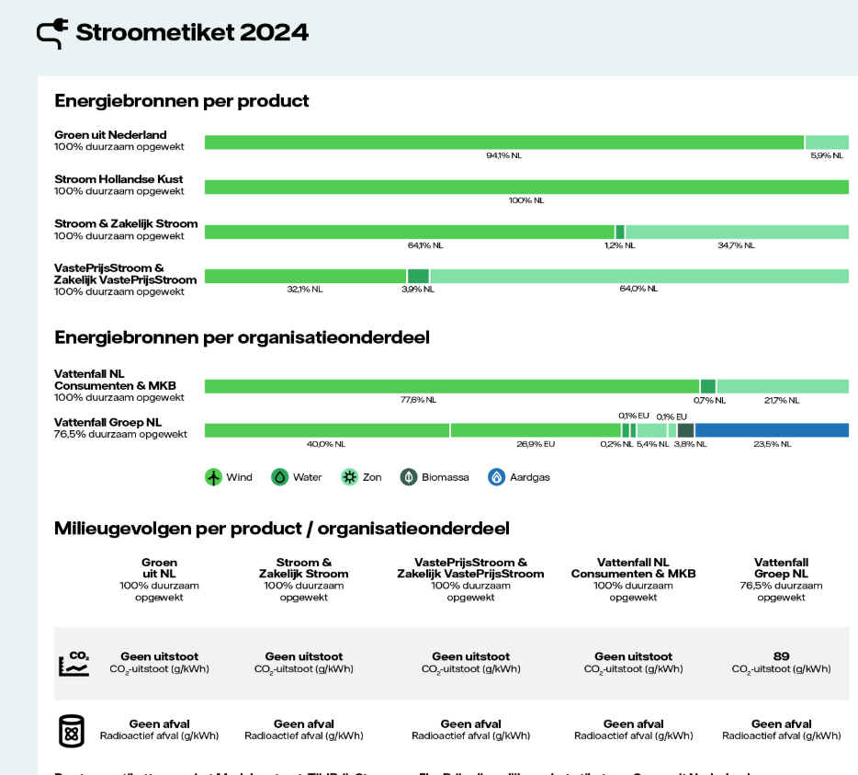 | General | Yes
#VALUE! | Ambition | Yes
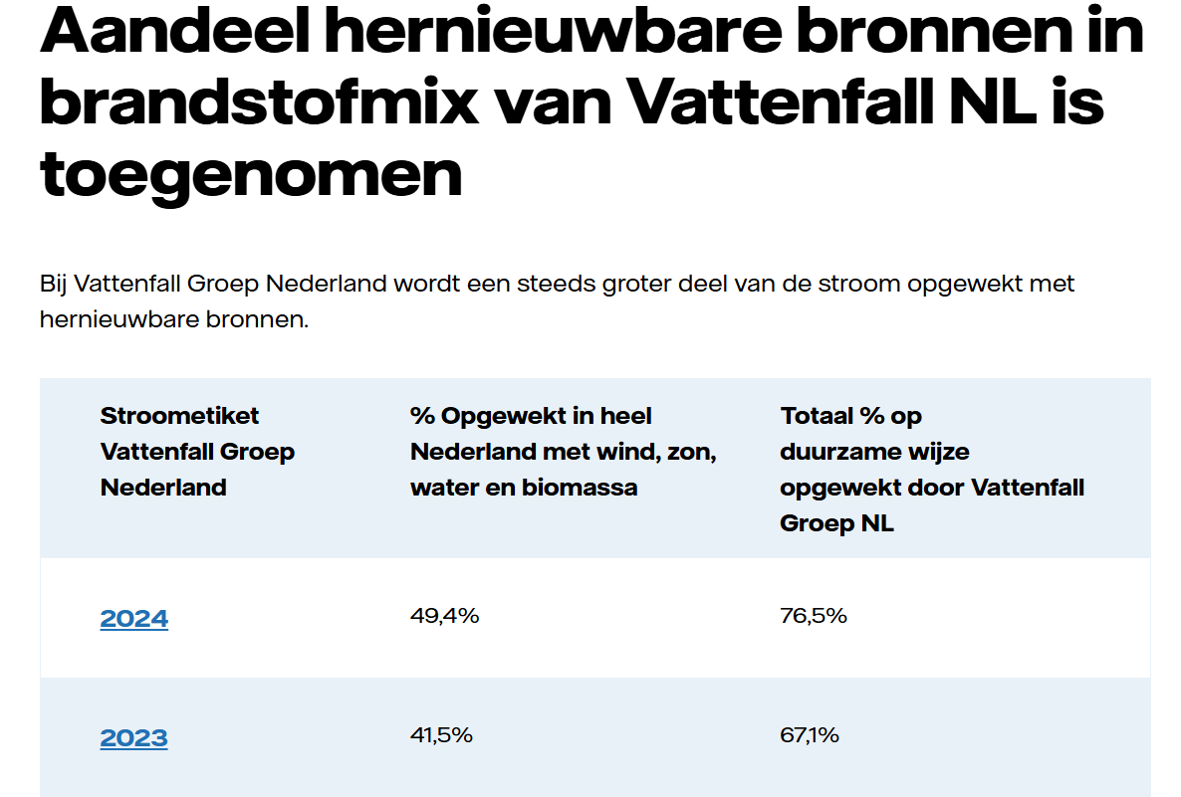 | Ambition | No | De zin 'Bij VF Groep….' spreekt nog steeds een ambitie uit door het woordje 'wordt'. Er is echter geen link naar een plan voor de toekomst. Zie ook eronder:
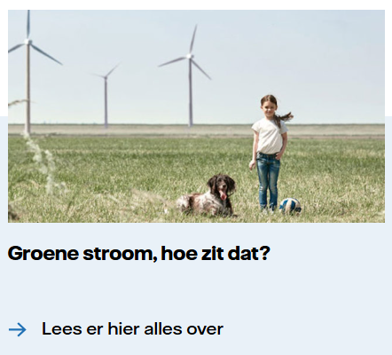 | General | No | Groen is een vage term en moet gespecificeerd worden bij de claim. De link naar het stroometiket ontbreekt.
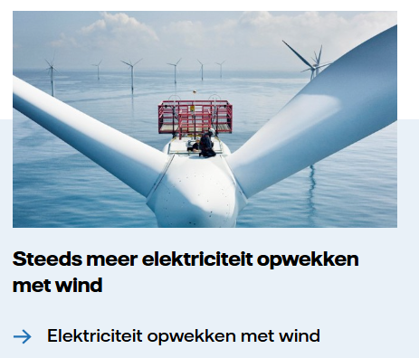 | Ambition | No | Niet specifiek genoeg; Niet duidelijk waar het direct betrekking op heeft (vaag). 'Steeds meer' gaat over een ambitie: concreet moet (binnen 1 muisklik aanwezig zijn). Onderbouwing onvoldoende: Onderbouwing van de ambitieclaim moet o.a. meetbaar, concreet , haalbaar en specifiek plan zijn. (vuistregel 4 van de Leidraad Duurzaamheidsclaims ACM).

05 www.vattenfall.nlhelder
Claims for URL | https://www.vattenfall.nl//helder/

Url | ClaimId | ClaimText | RelatedText | ClaimReason | TranslatedClaim | ClaimType | IsCompliant | NumViolations | ViolationCodes | Warnings | SuggestedAlternative | RelatedUrls | RunTimestamp
https://www.vattenfall.nl//helder/ | 74135B08357C32FE | Groene stroom (https://www.vattenfall.nl/groene-stroom/) is stroom die wordt opgewekt uit hernieuwbare energiebronnen die onuitputtelijk zijn. Denk aan: zon, wind en water. Op ons stroometiket (https://www.vattenfall.nl/stroom/stroometiket/) zie je dat ons product Groen uit Nederland 100% wordt opgewekt uit wind en zon uit eigen land. | Groene stroom (https://www.vattenfall.nl/groene-stroom/) is stroom die wordt opgewekt uit hernieuwbare energiebronnen die onuitputtelijk zijn. Denk aan: zon, wind en water. Op ons stroometiket (https://www.vattenfall.nl/stroom/stroometiket/) zie je dat ons product Groen uit Nederland 100% wordt opgewekt uit wind en zon uit eigen land. | The statement asserts that Vattenfall's 'Groen uit Nederland' product is 100% generated from renewable sources (wind and solar), which is a direct sustainability claim about a Vattenfall electricity product. | Green electricity (https://www.vattenfall.nl/groene-stroom/) is electricity generated from renewable energy sources that are inexhaustible. Think of: sun, wind, and water. On our electricity label (https://www.vattenfall.nl/stroom/stroometiket/) you can see that our product Green from the Netherlands is generated 100% from wind and sun from our own country. | Regular | FALSE | 1 | EnergyLabel | [GroenUitNlProduct] | Op ons stroometiket (https://www.vattenfall.nl/stroom/stroometiket/) zie je voor het jaar 2023 precies uit welke energiebronnen onze stroom is opgewekt. Het stroometiket geeft inzicht in de samenstelling van onze elektriciteit, bijvoorbeeld het aandeel wind- en zonne-energie uit Nederland. | https://www.vattenfall.nl/groene-stroom/|https://www.vattenfall.nl/stroom/stroometiket/ | 2026-03-02T13:34:47.4918076Z
https://www.vattenfall.nl//helder/ | BAA15522FDF64E5A | In 2024 ontvingen al onze klanten thuis en in het mkb 100% groene stroom uit Nederland. Bekijk ons stroometiket (https://www.vattenfall.nl/stroom/stroometiket/) om te zien uit welke bronnen onze stroom is opgewekt. | In 2024 ontvingen al onze klanten thuis en in het mkb 100% groene stroom uit Nederland. Bekijk ons stroometiket (https://www.vattenfall.nl/stroom/stroometiket/) om te zien uit welke bronnen onze stroom is opgewekt. | The statement claims that Vattenfall supplied 100% green electricity from the Netherlands to all residential and SME customers in 2024, which is a direct sustainability claim about a Vattenfall product. | In 2024, all our customers at home and in small businesses received 100% green electricity from the Netherlands. Check our electricity label (https://www.vattenfall.nl/stroom/stroometiket/) to see which sources our electricity is generated from. | Regular | FALSE | 2 | GreenElectricity|EnergyLabel | Topic Renewable Energy is satisfied.|[GroenUitNlProduct] | In 2024 ontvingen al onze klanten thuis en in het mkb 100% groene stroom uit Nederland via ons product GroenUitNL. De onderbouwing hiervan vindt u in ons stroometiket 2024 (https://www.vattenfall.nl/stroom/stroometiket/), waarin wordt weergegeven welke energiebronnen zijn gebruikt voor het opwekken van onze stroom, welk aandeel elke bron heeft in het totale elektriciteitsaanbod, en een overzicht van de samenstelling van onze geleverde elektriciteit in 2024. | https://www.vattenfall.nl/stroom/stroometiket/ | 2026-03-02T13:34:46.6744880Z
https://www.vattenfall.nl//helder/ | DB1C2F7E756511B6 | Voor onze contracten vast, variabel en dynamisch geldt dat we ze leveren met ons product Groen uit Nederland. Dat is 100% groene stroom (https://www.vattenfall.nl/groene-stroom/) opgewerkt uit duurzame energiebronnen, zoals wind en zon. Bekijk ons stroometiket (https://www.vattenfall.nl/stroom/stroometiket/) . | Voor onze contracten vast, variabel en dynamisch geldt dat we ze leveren met ons product Groen uit Nederland. Dat is 100% groene stroom (https://www.vattenfall.nl/groene-stroom/) opgewerkt uit duurzame energiebronnen, zoals wind en zon. Bekijk ons stroometiket (https://www.vattenfall.nl/stroom/stroometiket/) . | The statement asserts that Vattenfall's fixed, variable, and dynamic contracts are supplied with 'Groen uit Nederland'—100% green electricity from renewable sources—making it a clear Vattenfall sustainability claim about its own product. | For our fixed, variable, and dynamic contracts, we supply them with our product Green from the Netherlands. This is 100% green electricity (https://www.vattenfall.nl/groene-stroom/) generated from sustainable energy sources, such as wind and sun. View our electricity label (https://www.vattenfall.nl/stroom/stroometiket/). | Regular | FALSE | 2 | EnergyLabel|EnergyLabel | Topic Renewable Energy is satisfied.|[GroenUitNlProduct] | Voor onze contracten vast, variabel en dynamisch leveren wij stroom met ons product Groen uit Nederland. Dit bestaat uit 100% groene stroom, opgewekt uit duurzame energiebronnen zoals wind en zon. Bekijk ons stroometiket elektriciteit voor het jaar 2024 (https://www.vattenfall.nl/stroom/stroometiket/). Hierin ziet u precies uit welke energiebronnen onze stroom is opgewekt en welk aandeel elke bron heeft, zodat u inzicht krijgt in de samenstelling van uw elektriciteit. | https://www.vattenfall.nl/groene-stroom/|https://www.vattenfall.nl/stroom/stroometiket/ | 2026-03-02T13:34:46.0945348Z

Claims stats
Total claims | 3
Non-compliant claims | 3
Compliance rate | 0
Avg. violations per claim | 1.6666666667

Expected results (fill manually)
Expected total claims | 0
Expected non-compliant claims | 0
Notes

Violations for URL
Url | ClaimId | ViolationCode | ViolationMessage
https://www.vattenfall.nl//helder/ | 74135B08357C32FE | EnergyLabel | [EnergyLabelYearExplanationClaim] The claim references the energy label ('stroometiket') and provides a brief explanation that the product 'Groen uit Nederland' is generated from wind and sun in the Netherlands. However, it does not mention the time period or year coverage for the energy label, which is required. Additionally, the explanation of what the label represents is somewhat brief; it does not clarify that the label shows the origin or mix of energy sources for a specific year.
https://www.vattenfall.nl//helder/ | BAA15522FDF64E5A | EnergyLabel | [EnergyLabelYearExplanationClaim] The claim references the energy label ('stroometiket') and includes a time period ('2024'), but the explanation of what the label represents is too brief. It only states that the label shows 'from which sources our electricity is generated', without clarifying that the label provides a breakdown of the energy mix, the share of each energy source, or other relevant sustainability attributes. The requirement calls for a brief but clear explanation of what the label represents, which is missing here.
https://www.vattenfall.nl//helder/ | BAA15522FDF64E5A | GreenElectricity | [GroenUitNlProduct] [GroenUitNlProduct] De claim noemt '100% groene stroom uit Nederland' zonder duidelijk te maken dat het om een product gaat. Volgens de eis moet bij vermelding van 'Groen uit Nederland' (of varianten) altijd duidelijk zijn dat dit een product betreft. In deze zin lijkt het alsof alle klanten automatisch deze stroom ontvangen, zonder expliciet te maken dat het om een specifiek productaanbod gaat.
https://www.vattenfall.nl//helder/ | DB1C2F7E756511B6 | EnergyLabel | [EnergyLabelFactCheck] Unrecognized energy label type referenced in the claim.
https://www.vattenfall.nl//helder/ | DB1C2F7E756511B6 | EnergyLabel | [EnergyLabelYearExplanationClaim] The claim references the energy label ('stroometiket') and provides a link, but it does not mention the time period or year covered by the label. Additionally, the explanation of what the label represents is too brief; it only states that the electricity is '100% green' and is generated from 'sustainable energy sources, such as wind and sun', without clarifying that the label shows the origin or mix of energy sources, or the share of each source. Both required elements (year/time coverage and a brief explanation of the label's function) are missing or insufficient.

Violations stats
Total violations | 5
Violations per claim | 1.6666666667

Violations by code
Code | Count
EnergyLabel | 4
GreenElectricity | 1

Ground truth results
Wij maken het helder. Of je nu op zoek bent naar een vast, variabel of dynamisch contract. | Vattenfall
Claims | Type | Compliant | If no, why
 | General, Comparison, Ambition | yes or no
 | General | Yes
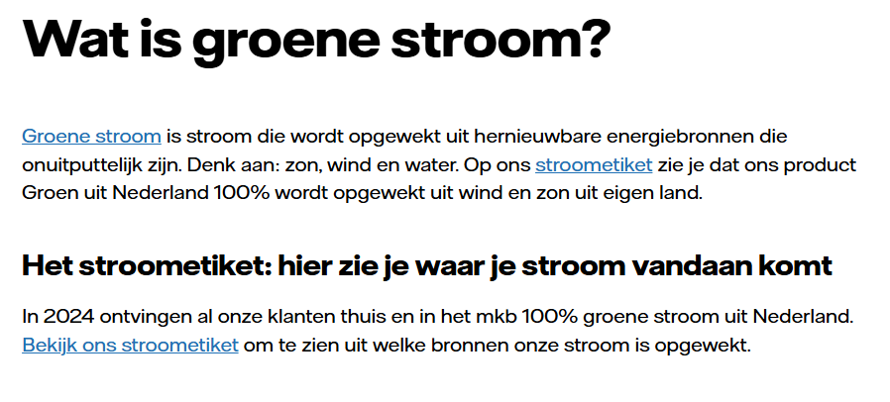 | General | No | Onderste blok moet een uitleg geven over het stroometiket, dat is hier niet het geval. Voorbeeld hoe het wel moet: Zie ook tab 8, regel 6: Hier staat het goed.

06 www.vattenfall.nlvve-beh
Claims for URL | https://www.vattenfall.nl//grootzakelijk/sectoren/vastgoed/vve-beheerders/

Url | ClaimId | ClaimText | RelatedText | ClaimReason | TranslatedClaim | ClaimType | IsCompliant | NumViolations | ViolationCodes | Warnings | SuggestedAlternative | RelatedUrls | RunTimestamp
https://www.vattenfall.nl//grootzakelijk/sectoren/vastgoed/vve-beheerders/ | 0F8EF28DF4559FBC | Duurzame elektriciteit 100% opgewekt uit Nederlandse wind Kies voor NederlandseWind (https://www.vattenfall.nl/grootzakelijk/windenergie-bedrijven/nederlandse-wind/) | Duurzame elektriciteit 100% opgewekt uit Nederlandse wind Kies voor NederlandseWind (https://www.vattenfall.nl/grootzakelijk/windenergie-bedrijven/nederlandse-wind/) | The statement asserts that Vattenfall's 'NederlandseWind' product is 100% sustainably generated from Dutch wind, directly linking a Vattenfall offering to environmental benefit. This fits the definition of a Vattenfall sustainability claim. | Sustainable electricity 100% generated from Dutch wind Choose DutchWind (https://www.vattenfall.nl/grootzakelijk/windenergie-bedrijven/nederlandse-wind/) | Regular | FALSE | 3 | GreenElectricity|GreenElectricity|GreenElectricity | Topic Renewable Energy is satisfied.|[GroenUitNlProduct] Het gebruik van 'duurzame elektriciteit' zonder uitleg is niet toegestaan. Maak duidelijk dat het om een product gaat en geef feitelijke onderbouwing.|Stroometiket-link ontbreekt bij deze productclaim. Voeg een directe link toe naar het actuele stroometiket van Vattenfall om de herkomst van de geleverde elektriciteit te onderbouwen. | U kunt kiezen voor het NederlandseWind-product, waarbij u 100% elektriciteit ontvangt die is opgewekt uit windmolens in Nederland. Hierdoor kunt u uw elektriciteitsverbruik vergroenen, omdat deze stroom direct afkomstig is van Nederlandse windparken en bijdraagt aan het vermijden van CO2-uitstoot. Meer informatie en onderbouwing, inclusief het stroometiket als bewijs van herkomst, vindt u op https://www.vattenfall.nl/grootzakelijk/windenergie-bedrijven/nederlandse-wind/. | https://www.vattenfall.nl/grootzakelijk/windenergie-bedrijven/nederlandse-wind/ | 2026-03-02T13:37:25.1897005Z
https://www.vattenfall.nl//grootzakelijk/sectoren/vastgoed/vve-beheerders/ | 0782D39D2014420E | Groen gas als duurzamer alternatief voor aardgas Kies voor NederlandsGroenGas (https://www.vattenfall.nl/grootzakelijk/groen-gas/nederlands-groen-gas/) | Groen gas als duurzamer alternatief voor aardgas Kies voor NederlandsGroenGas (https://www.vattenfall.nl/grootzakelijk/groen-gas/nederlands-groen-gas/) | The statement asserts a sustainability benefit (greener alternative) for a specific Vattenfall product (NederlandsGroenGas), meeting the definition of a Vattenfall sustainability claim. | Green gas as a more sustainable alternative to natural gas Choose DutchGreenGas (https://www.vattenfall.nl/grootzakelijk/groen-gas/nederlands-groen-gas/) | Comparison | FALSE | 1 | GreenGas | Topic Renewable Energy is satisfied.|[FossilFreeTerminology] |[CertificationVertiCer] Certification explanation not in claim or page context, but found in related URLs content.|[GreenComposition] De samenstelling of bron van groen gas moet altijd worden vermeld wanneer de term wordt gebruikt. | Groen gas als duurzamer alternatief voor aardgas, omdat het wordt geproduceerd uit organische reststromen zoals biomassa en afval, waardoor het een hernieuwbare energiebron is en doorgaans een lagere CO2-uitstoot heeft dan aardgas. Kies voor NederlandsGroenGas, waarvan meer informatie over duurzaamheid en herkomst te vinden is op https://www.vattenfall.nl/grootzakelijk/groen-gas/nederlands-groen-gas/. | https://www.vattenfall.nl/grootzakelijk/groen-gas/nederlands-groen-gas/ | 2026-03-02T13:37:24.6901781Z
https://www.vattenfall.nl//grootzakelijk/sectoren/vastgoed/vve-beheerders/ | 40D880E1A86B192D | NederlandsGroenGas als duurzamer alternatief voor aardgas (https://www.vattenfall.nl/grootzakelijk/groen-gas/nederlands-groen-gas/) | NederlandsGroenGas als duurzamer alternatief voor aardgas (https://www.vattenfall.nl/grootzakelijk/groen-gas/nederlands-groen-gas/) | This is a Vattenfall sustainability claim because it promotes a specific Vattenfall product (NederlandsGroenGas) as a more sustainable alternative to natural gas, directly asserting an environmental benefit. | DutchGreenGas as a more sustainable alternative to natural gas (https://www.vattenfall.nl/grootzakelijk/groen-gas/nederlands-groen-gas/) | Comparison | FALSE | 1 | GreenGas | Topic Renewable Energy is satisfied.|[FossilFreeTerminology] |[CertificationVertiCer] Certification explanation not in claim or page context, but found in related URLs content.|[GreenComposition] | NederlandsGroenGas kan een duurzamer alternatief zijn voor aardgas, afhankelijk van de herkomst en productiemethode. Dit groene gas wordt geproduceerd uit organische reststromen zoals biomassa en organisch afval. Meer informatie over de duurzaamheid en samenstelling van NederlandsGroenGas is te vinden op https://www.vattenfall.nl/grootzakelijk/groen-gas/nederlands-groen-gas/. | https://www.vattenfall.nl/grootzakelijk/groen-gas/nederlands-groen-gas/ | 2026-03-02T13:37:30.0526264Z
https://www.vattenfall.nl//grootzakelijk/sectoren/vastgoed/vve-beheerders/ | DD3DA03FBD2A0D3B | NederlandseWind: 100% duurzaam opgewekte windenergie (https://www.vattenfall.nl/grootzakelijk/windenergie-bedrijven/nederlandse-wind/) | NederlandseWind: 100% duurzaam opgewekte windenergie (https://www.vattenfall.nl/grootzakelijk/windenergie-bedrijven/nederlandse-wind/) | This is a Vattenfall sustainability claim because it describes a Vattenfall electricity product ('NederlandseWind') as 100% sustainably generated wind energy, directly asserting an environmental benefit. | NederlandseWind: 100% sustainably generated wind energy (https://www.vattenfall.nl/grootzakelijk/windenergie-bedrijven/nederlandse-wind/) | Regular | FALSE | 3 | GreenElectricity|GreenElectricity|GreenElectricity | Topic Renewable Energy is satisfied.|[GroenUitNlProduct] Het gebruik van 'duurzaam' zonder feitelijke toelichting is niet toegestaan volgens de richtlijnen.|Stroometiket-link ontbreekt voor deze productclaim. Voeg een directe link toe naar het actuele stroometiket van Vattenfall om te voldoen aan transparantie-eisen. | NederlandseWind: 100% van de elektriciteit voor het NederlandseWind-contract wordt opgewekt met Nederlandse windmolens, waardoor er geen directe CO2-uitstoot plaatsvindt omdat windmolens elektriciteit produceren zonder fossiele brandstoffen te gebruiken. De herkomst van deze stroom wordt volledig gedekt met Garanties van Oorsprong uit Nederlandse windparken en is bevestigd via het stroometiket. Meer informatie over de herkomst, certificering en het stroometiket vindt u op https://www.vattenfall.nl/grootzakelijk/windenergie-bedrijven/nederlandse-wind/. | https://www.vattenfall.nl/grootzakelijk/windenergie-bedrijven/nederlandse-wind/ | 2026-03-02T13:37:29.7298209Z
https://www.vattenfall.nl//grootzakelijk/sectoren/vastgoed/vve-beheerders/ | 2CC1D3C5D4D3C1D1 | Wij zetten ons samen met onze klanten in voor een duurzame gebouwde omgeving (https://www.vattenfall.nl/grootzakelijk/sectoren/vastgoed/paris-proof/) | Onze weg naar Paris Proof Wij zetten ons samen met onze klanten in voor een duurzame gebouwde omgeving (https://www.vattenfall.nl/grootzakelijk/sectoren/vastgoed/paris-proof/) | This is a Vattenfall sustainability claim because it states a concrete ambition for a more sustainable built environment, linked to Vattenfall's activities and the Paris Proof target. | Together with our customers, we are committed to a sustainable built environment (https://www.vattenfall.nl/grootzakelijk/sectoren/vastgoed/paris-proof/) | Ambition | FALSE | 1 | ParisClimateTargets | De term 'Paris Proof' is jargon en wordt niet uitgelegd in de claim; dit kan voor verwarring zorgen bij lezers. | Wij streven ernaar om samen met onze klanten een duurzame gebouwde omgeving te realiseren door te werken aan gebouwen die voldoen aan de energie- en CO2-doelstellingen van het Klimaatakkoord van Parijs (Paris Proof: een gebouwde omgeving met een zeer lage CO2-uitstoot per vierkante meter). Op https://www.vattenfall.nl/grootzakelijk/sectoren/vastgoed/paris-proof/ vindt u onze concrete plannen en doelstellingen voor CO₂-reductie in de vastgoedsector. | https://www.vattenfall.nl/grootzakelijk/sectoren/vastgoed/paris-proof/ | 2026-03-02T13:37:25.5288217Z

Claims stats
Total claims | 5
Non-compliant claims | 5
Compliance rate | 0
Avg. violations per claim | 1.8

Expected results (fill manually)
Expected total claims | 0
Expected non-compliant claims | 0
Notes

Violations for URL
Url | ClaimId | ViolationCode | ViolationMessage
https://www.vattenfall.nl//grootzakelijk/sectoren/vastgoed/vve-beheerders/ | 0782D39D2014420E | GreenGas | [GreenComposition] [GreenComposition] De term 'groen gas' wordt meerdere keren genoemd als alternatief voor aardgas, maar nergens in de claim of de gerelateerde tekst wordt uitgelegd waar het groene gas van gemaakt wordt (zoals organisch afval, biomassa, mest, etc.). Dit is vereist volgens de compliance-regel voor het gebruik van de term 'groen gas'.
https://www.vattenfall.nl//grootzakelijk/sectoren/vastgoed/vve-beheerders/ | 0F8EF28DF4559FBC | GreenElectricity | [BenefitScope] De claim 'Duurzame elektriciteit 100% opgewekt uit Nederlandse wind' is niet duidelijk over de scope: geldt dit voor het hele bedrijf, voor alle producten, of alleen voor het specifieke contract 'NederlandseWind'? Daarnaast wordt het woord 'duurzaam' als losstaand adjectief gebruikt zonder feitelijke onderbouwing ('omdat' of 'doordat').
https://www.vattenfall.nl//grootzakelijk/sectoren/vastgoed/vve-beheerders/ | 0F8EF28DF4559FBC | GreenElectricity | [EnergyLabel] The claim 'Duurzame elektriciteit 100% opgewekt uit Nederlandse wind' is a Type B claim because it refers to a specific product offer (NederlandseWind) and implies delivery of green electricity to customers. According to compliance rules, a stroometiket link is required to substantiate claims about the origin and sustainability of supplied electricity. The provided context does not include a stroometiket link.
https://www.vattenfall.nl//grootzakelijk/sectoren/vastgoed/vve-beheerders/ | 0F8EF28DF4559FBC | GreenElectricity | [GroenUitNlProduct] [GroenUitNlProduct] De claim gebruikt het woord 'duurzame elektriciteit' als zelfstandig bijvoeglijk naamwoord zonder feitelijke onderbouwing. Volgens de instructies mag 'duurzaam' alleen gebruikt worden met een directe uitleg waarom het duurzaam is, bijvoorbeeld door te verwijzen naar de bron en het vermijden van CO2-uitstoot. Daarnaast is het niet expliciet dat 'NederlandseWind' een product is; het moet duidelijk zijn dat het om een product gaat.
https://www.vattenfall.nl//grootzakelijk/sectoren/vastgoed/vve-beheerders/ | 2CC1D3C5D4D3C1D1 | ParisClimateTargets | [WordingClarity] The claim uses the term 'Paris Proof' in both the main sentence and the related text without any immediate explanation of what 'Paris Proof' means. This is a form of jargon related to the Paris Agreement and climate targets, and an average reader could reasonably ask for clarification. The linked page may provide more information, but the requirement is for the term to be explained in plain language or with a brief clarification nearby in the claim itself.
https://www.vattenfall.nl//grootzakelijk/sectoren/vastgoed/vve-beheerders/ | 40D880E1A86B192D | GreenGas | [GreenComposition] [GreenComposition] De term 'NederlandsGroenGas' en 'groen gas' worden gebruikt als alternatief voor aardgas, maar er wordt nergens in de claim of gerelateerde tekst uitgelegd waaruit dit groene gas bestaat of wat de bron is. Volgens de gestelde eis moet de samenstelling of herkomst van het groene gas worden toegelicht.
https://www.vattenfall.nl//grootzakelijk/sectoren/vastgoed/vve-beheerders/ | DD3DA03FBD2A0D3B | GreenElectricity | [BenefitScope] De claim 'NederlandseWind: 100% duurzaam opgewekte windenergie' is niet duidelijk over de scope: geldt dit voor het hele bedrijf, voor alle producten, of alleen voor het specifieke NederlandseWind-contract? Daarnaast wordt het woord 'duurzaam' als losstaand adjectief gebruikt zonder feitelijke onderbouwing. Volgens de regels moet worden uitgelegd waarom deze energie als duurzaam wordt beschouwd, bijvoorbeeld doordat deze volledig uit windenergie wordt opgewekt en daarmee geen directe CO2-uitstoot veroorzaakt. De claim moet ook expliciet maken dat het voordeel alleen geldt voor afnemers van het NederlandseWind-product.
https://www.vattenfall.nl//grootzakelijk/sectoren/vastgoed/vve-beheerders/ | DD3DA03FBD2A0D3B | GreenElectricity | [EnergyLabel] The claim 'NederlandseWind: 100% duurzaam opgewekte windenergie' is a Type B claim because it refers to a specific product offering (NederlandseWind) and implies the supply of green electricity to customers. According to compliance rules, such claims require a link to the stroometiket to substantiate the sustainability and origin of the supplied electricity. The provided context does not include a stroometiket link.
https://www.vattenfall.nl//grootzakelijk/sectoren/vastgoed/vve-beheerders/ | DD3DA03FBD2A0D3B | GreenElectricity | [GroenUitNlProduct] [GroenUitNlProduct] De claim gebruikt het woord 'duurzaam' als zelfstandig bijvoeglijk naamwoord zonder feitelijke onderbouwing ('100% duurzaam opgewekte windenergie'). Volgens de strikte outputregel mag 'duurzaam' alleen gebruikt worden als het direct gevolgd wordt door een feitelijke uitleg met 'omdat' of 'doordat'.

Violations stats
Total violations | 9
Violations per claim | 1.8

Violations by code
Code | Count
GreenElectricity | 6
GreenGas | 2
ParisClimateTargets | 1

Ground truth results
Toekomstbestendig vastgoed begint met grip op uw energieverbruik | Vattenfall Grootzakelijk
Claims | Type | Compliant | If no, why
 | General, Comparison, Ambition | yes or no
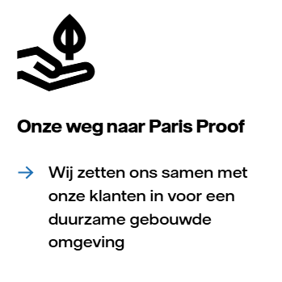 | Ambition | No | Paris proof is vaag, gemiddelde consument weet wellicht niet wat het inhoudt. Tekst in de link gaat verdere dan alleen VF, namelijjk samen met onze klanten. Dit wordt niet voldoende onderbouwd in de pagina achter de link (plan voldoet niet aan de vereisten: vuistregel 4 van ACM). Op deze pagina zien wij wel weer een link naar een ander plan met de naam 'Onze weg naar Paris proof'. Deze heeft alleen betrekking op onze gebouwen en niet op de gehele duurzame gebouwde omgeving (dus ook van klanten).
 | General + Comparison |  | Vaag, niet specifiek gemaakt in dit blok. Gaat hier om zowel het woord 'groen' als 'duurzaam'. Bij Groen moet uitleg komen over waar het dan van is gemaakt (mest, etc.). Wat betreft de vergelijking moet je specifiek maken wat dan duurzamer is: De CO2 die je met groen gas uitstoot, is eerder daarvoor door de gebruikte biogrondstoffen uit de lucht gehaald. Je brengt dus geen extra CO2 in omloop.
 | General | No | Geen verwijzing naar stroometiket.
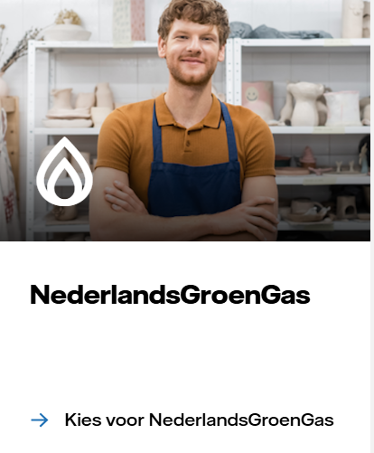 | General | No | Bij Groen moet uitleg komen over waar het dan van is gemaakt (mest, etc.).
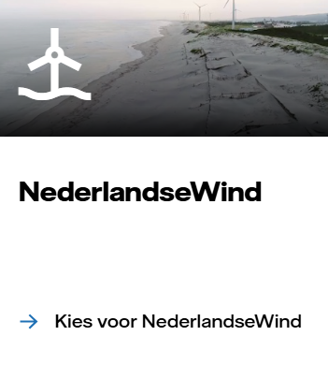 | General | No | Geen verwijzing naar stroometiket.

08 www.vattenfall.nlflexpri
Claims for URL | https://www.vattenfall.nl//mkb/zakelijke-energie/flexprijs-email/

Url | ClaimId | ClaimText | RelatedText | ClaimReason | TranslatedClaim | ClaimType | IsCompliant | NumViolations | ViolationCodes | Warnings | SuggestedAlternative | RelatedUrls | RunTimestamp
https://www.vattenfall.nl//mkb/zakelijke-energie/flexprijs-email/ | 596DF8B2B5B02F68 | De stroom van Zakelijk FlexPrijsStroom wordt opgewekt uit de hernieuwbare bronnen wind en zon uit Nederland. Zakelijk FlexPrijsStroom is vermeld als ‘Groen uit Nederland’. Bekijk ons stroometiket. (https://www.vattenfall.nl/stroom/stroometiket/) | De stroom van Zakelijk FlexPrijsStroom wordt opgewekt uit de hernieuwbare bronnen wind en zon uit Nederland. Zakelijk FlexPrijsStroom is vermeld als ‘Groen uit Nederland’. Bekijk ons stroometiket. (https://www.vattenfall.nl/stroom/stroometiket/) | The statement describes the renewable origin of a specific Vattenfall electricity product and uses a sustainability-related product name, meeting the criteria for a Vattenfall sustainability claim. | The electricity from Zakelijk FlexPrijsStroom is generated from renewable sources, wind and sun, in the Netherlands. Zakelijk FlexPrijsStroom is listed as 'Green from the Netherlands'. View our electricity label. (https://www.vattenfall.nl/stroom/stroometiket/) | Regular | FALSE | 1 | EnergyLabel | [GroenUitNlProduct] |[EnergyLabelYearExplanationClaim] Year and/or explanation missing in claim snippet but clearly present elsewhere on the page/context. | Please specify a recognized energy label type (electricity or heat). | https://www.vattenfall.nl/stroom/stroometiket/ | 2026-03-02T13:40:03.8776664Z
...
Violations by code
EnergyLabel | 3
GreenElectricity | 1

Ground truth results
Energiecontract met dynamische prijzen mkb | Vattenfall MKB
Claims | Type | Compliant | If no, why
 | General, Comparison, Ambition | yes or no
 | General | yes
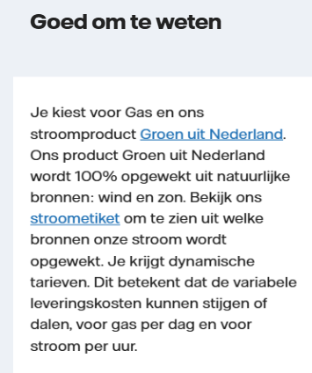 | General | yes
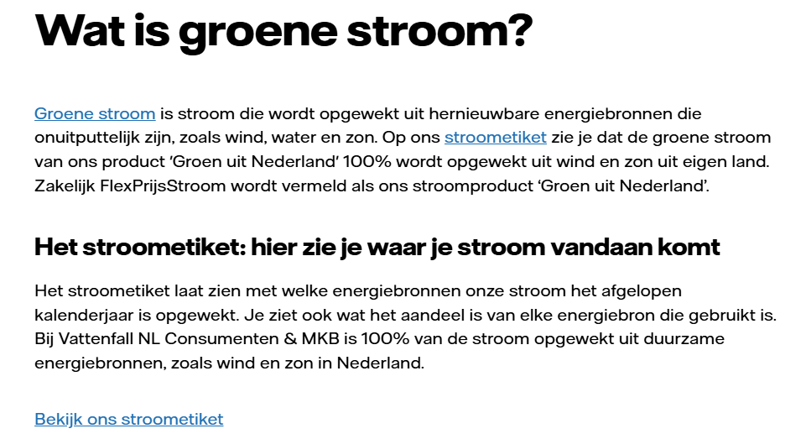 | General | yes | Hier 2e blok wel goed. Zie tab 5 (regel 5) met foutieve tekst.

09 www.vattenfall.nlwat-is-
...
Violations by code
EnergyLabel | 4
GreenElectricity | 1

Ground truth results
Wat is duurder: gas of stroom? Je leest het hier. | Vattenfall
Claims | Type | Compliant | If no, why
 | General, Comparison, Ambition | yes or no
 | General | yes
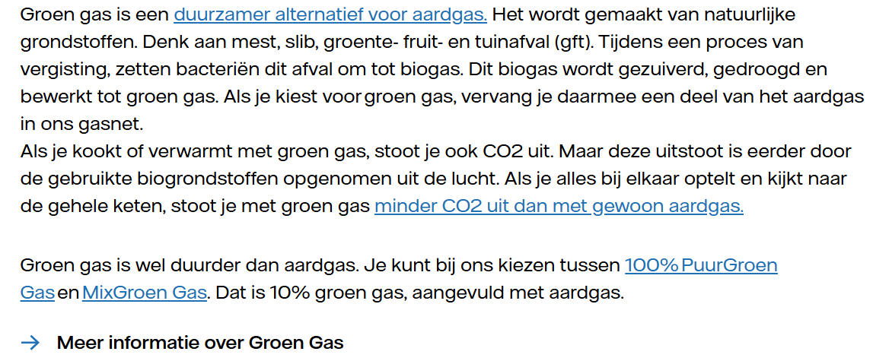 | General + Comparison | yes
 | General | Yes
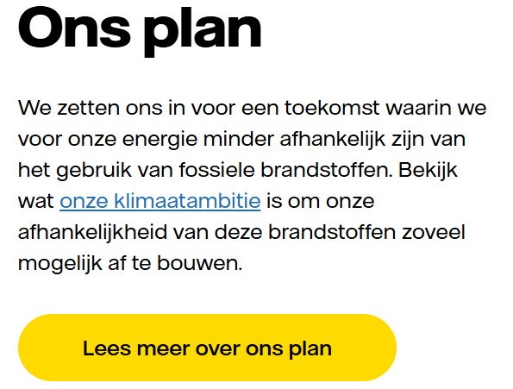 | Ambition | Yes
Opmerking: op deze pagina wordt meerdere keren verwezen naar het stroometiket maar uitleg over de functie van het stroometiket ontbreekt op deze pagina.

10 www.vattenfall.nlgroen-g
...
Violations by code
Code | Count
GreenGas | 11

Ground truth results
Groen gas: wat is het en wat kunt u ermee? | Vattenfall Grootzakelijk
Claims | Type | Compliant | If no, why
 | General, Comparison, Ambition | yes or no
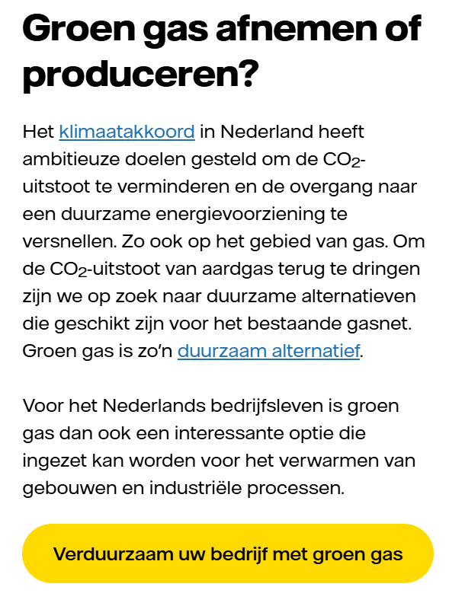 | General | No | De specificatie staat niet bij de claim maar achter een link (bekijjk de voordelen van groen gas). Algemen opmerking: De specificatie moet direct bij de tekst op de pagina staan. Onderbouwing max. binnen 1 muisklik.
 | General | No | De vergelijking is niet specifiek genoeg: Biogas is een duurzamer alternatief dan aardgas, maar niet vrij van emissies. Daarom direct bij de claim uitleggen dat er bij de verbranding van groen gas nog steeds co2 vrijkomt. Onderbouwing minder CO2 uitsaat niet aanwezig (binnen één muisklik) (zie chat / Copy handboek)
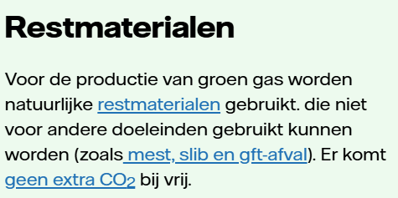 | General | No | Geen uitleg bij 'geen extra CO2' . Deze laatste zin hoort bij de vergelijking met Aardgas maar die wordt hier niet gemaakt. Zin moet dus weg.
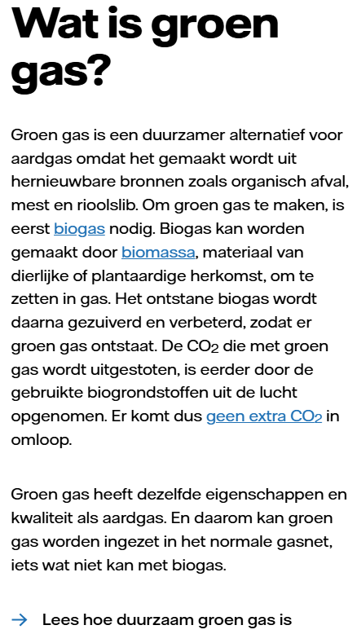 | General | yes
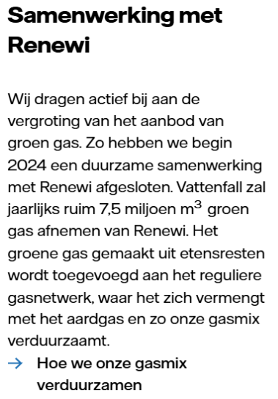 | Ambition | No | A. Claim niet specifiek genoeg: 'wij dragen actief....groen gas' en 'hoe we onze gasmix verduurzamen' lijkt breder/algemener, en de samenwerking met Renewi een voorbeeld daarvan. B) Onderbouwing van actief bijdragen aan de de vergroting van het aanbod niet binnen één muisklik. Plan ontbreekt.
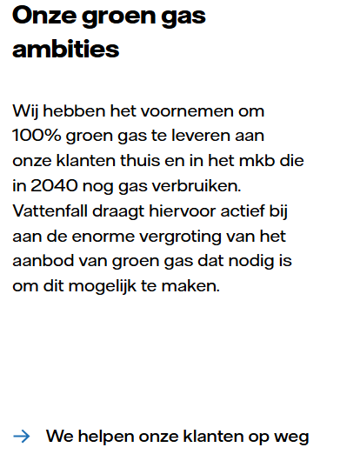 | Ambition | No | Onderbouwing ( concreet, meetbaar, realistisch plan) voor 100% groen gas in 2040 ontbreekt. Opmerking: Zie wel op de pagina waar naar toe wordt gelinkt + een aantal keer scrollen een herhaling van het voornemen.

